表紙・改定履歴
Webダイレクト販売

画面設計書
試算内容確認画面
G0112

© 2020 Sasuke Financial Lab Inc.

変 更 記 録
版数 REV. | 作成更新日 | 変 更 内 容 | 担 当
01 | 2020-08-14 | 初版 | 小川
02 | 2020-09-01 | 画面レイアウトを指摘修正 ・契約年齢の下に計算基準日を追加 ・保険期間と保険料払込期間は別に表示エリアとする ・入院支払日数無制限の項目を追加 設計説明書を指摘修正 ・当初意向確認の扱いについて追記 | 小川

画面レイアウト
画面レイアウト | システム | 画面名 | 画面ID
 | Webダイレクト販売 | 試算内容確認画面 | G0112

A

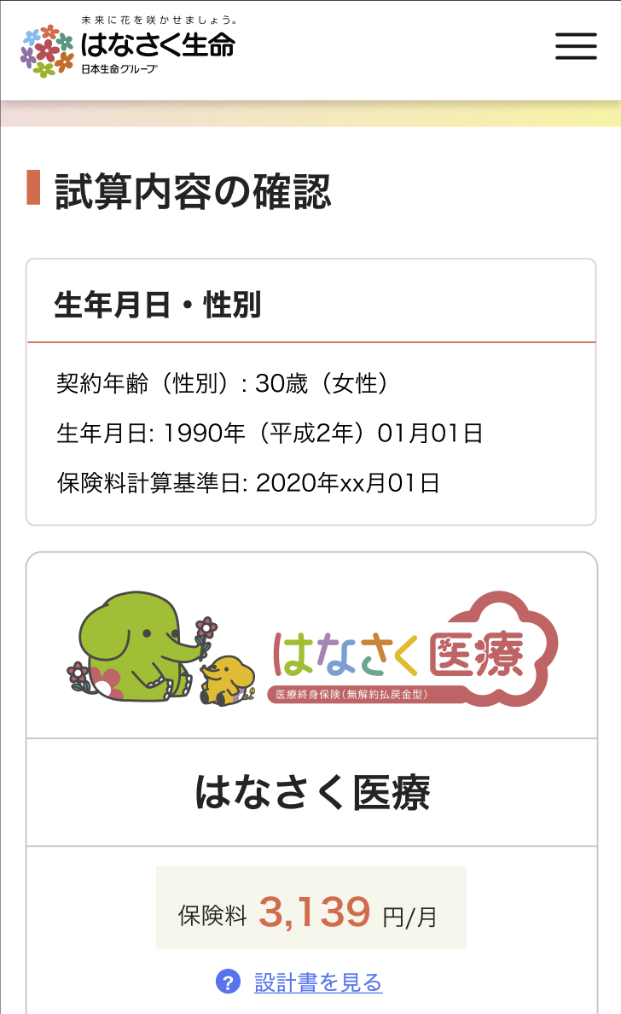
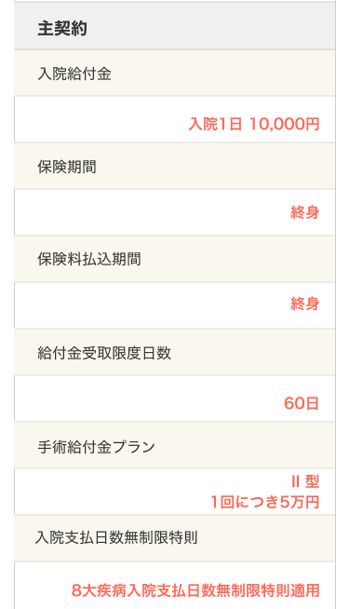

1

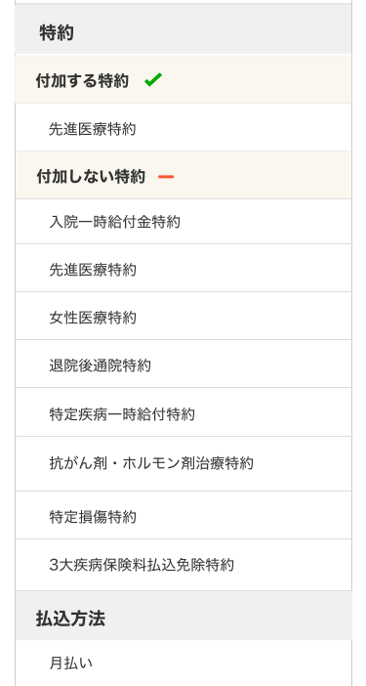

B
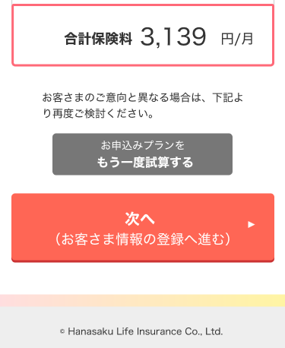

1

2

メッセージ一覧
メッセージ一覧 |  | システム | 画面名 | 画面ID
 |  | Webダイレクト販売 | 試算内容確認画面 | G0112
No | メッセージID | メッセージ内容

1
2
3
4
Pending
5
6
7
8
9
10
11
12
13
14
15
16
17
18
19
20
21
22
23
24
25
26
27

